PASAPORTE DATOS
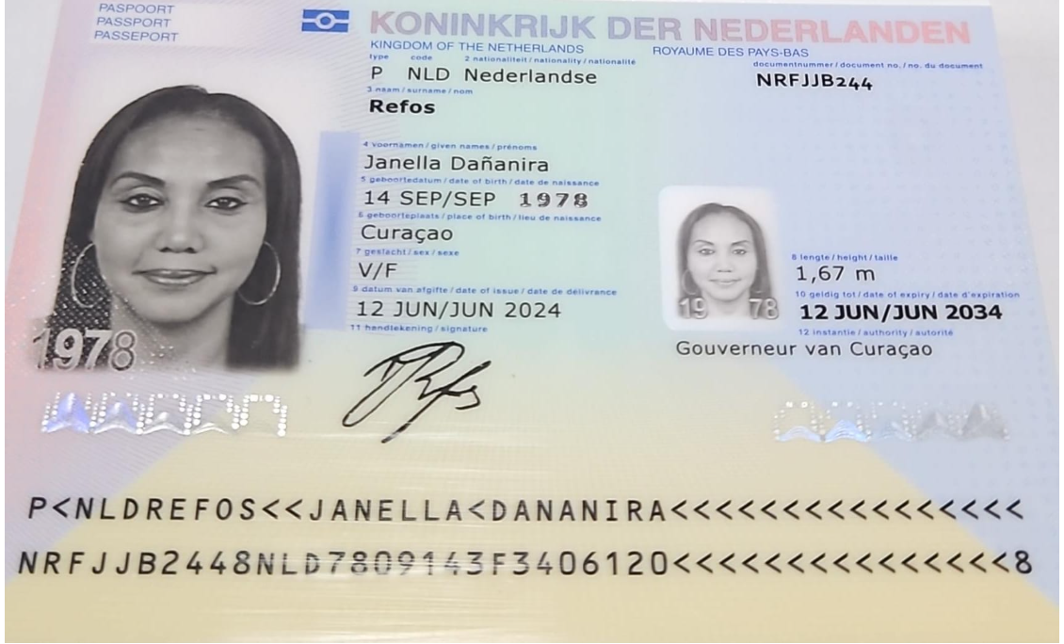

Nombre | Janella
Nombre | Dañanira
Apellido | Refos
Género: . | Fememino
Pasaporte | NRFJJB244
Fecha de nacimiento | 14/09/1978
ID 1978091411

Edad | 47
Estado civil
Dirección
Nacionalidad y domicilio: |  | 12445
Email: | Janellarefos1@gmail.com | 113445
Teléfono | 599 9 6682492 | 620555
Profesión
RH
Seguro | SVB Número de SeguroCard: 1978.09.14.110
Peso
Altura
Idioma
Estadia:

COSTEO
 |  |  |  |  |  |  |  |  |  | Libro diario contable
ARCHIVO | PAGOS | RESERVAS |  |  |  |  | PAGOS |  |  | PAGOS
DOCUMENTOS | CONTABILIDAD | OPERATIVO | CONCEPTO | CANTIDAD | COSTO NETO UNITARIO | COSTO NETO TOTAL |  | Retención en la fuente | Valor pagado | PROVEEDOR - NOMBRE COMERCIAL | ID | Fecha del pago | Valor del pago | Forma de pago de donde salió el dinero | Tipo de movimiento | Comentarios
App | Pre compra | EMITIDA | Póliza de asistencia médica al viajero | 8,00 Unidades | 1,00 | $ 8,00 | $22,000 | 0 | $22,000
 | FACTURADO | CONFIRMADO | Transporte aeropuerto - hotel - aeropuerto en Medellín | 4,00 Unidades | 45,00 | $ 180,00 | $604,000 | $21,140 | $582,860 | AEROTUREX |  | 2026-01-16 | $473,000 | JURIDICA BANCOLOMBIA | TRANSFERENCIA BANCARIA
 | Pagado | CONFIRMADO | Traslado aeropuerto- hotel - aeropuerto en Barranquilla | 2,00 Unidades | 35,00 | $ 70,00 | $100,000 | 0 | $100,000 | JAVIER |  | 2025-11-25 | $100,000 | JURIDICA BANCOLOMBIA | TRANSFERENCIA BANCARIA
 | Pagado | CONFIRMADO | EcografÍa de rodilla izquierda y derecha | 2,00 Unidades | 37,00 | $ 74,00 | $150,000 | $3,000 | $147,000 | DR SOTO |  | 2025-11-24 | $147,000 | JURIDICA BANCOLOMBIA | TRANSFERENCIA BANCARIA
ARCHIVADO | Pagado | CONFIRMADO | Consulta con especialista en RODILLA y COLUMNA | 1,00 Unidades | 80,00 | $ 80,00
ARCHIVADO | Pagado | CONFIRMADO | Consulta con especialista en NEURO-OFTALMOLOGÍA | 1,00 Unidades | 108,00 | $ 108,00 | $382,000 | 0 | $382,000 | CLÍNICA SAN DIEGO |  | 2025-11-24 | $382,000 | JURIDICA BANCOLOMBIA | TRANSFERENCIA BANCARIA
 | DSM | CONFIRMADO | Traslados hotel-clínica en CARRO-privado para traslados hotel - clínica - hotel en Medellín y Barranquilla | 8,00 Unidades | 10,00 | $ 80,00 | $225,000 | 0 | $225,000 | JAVIER |  | 2025-11-26 | $225,000 | JURIDICA BANCOLOMBIA | TRANSFERENCIA BANCARIA
 |  | CONFIRMADO | Acompañamiento virtual en español logística | 1,00 Unidades | 40,00 | $ 40,00 |  |  |  | WENDI |  | 2025-11-25 | $50,000 | JURIDICA BANCOLOMBIA | TRANSFERENCIA BANCARIA
 | Pagado | CONFIRMADO | Acompañamiento presencial en español para citas y exámenes para 8 horas diurnas en Medellín y Barranquilla | 3,50 Unidades | 60,00 | $ 210,00 | $200,000 | $0 | $200,000 | WENDI |  | 2025-11-25 | $150,000 | JURIDICA BANCOLOMBIA | TRANSFERENCIA BANCARIA
E - MAIL | FACTURADO | CONFIRMADO | Tiquere aéreo Medellín - Barranquilla vía Jet Smart | 1,00 Unidades | 91,00 | $ 91,00 | $328,597 | $0 | $328,597 | JET SMART |  | 2025-11-22 | $328,597 | JURIDICA BANCOLOMBIA | PSE TARJETA DÉBITO
E - MAIL | DSM 230 | CONFIRMADO | Tiquete aéreo Barranquilla - Medellín vía Avianca | 1,00 Unidades | 175,00 | $ 175,00 | $620,930 | $0 | $620,930 | AVIANCA |  | 2025-11-22 | $620,930 | JURIDICA BANCOLOMBIA | PSE TARJETA DÉBITO
 |  | CONFIRMADO | Fee administrativo emisión de tiquetes | 1,00 Unidades | 30,00 | $ 30,00
E - MAIL | Pagado | CONFIRMADO | Una noche alojamiento en Barranquilla Hotel GHL | 1,00 Unidades | 80,00 | $ 80,00 | $261,000 | $0 | $261,000 | HOTEL GHL BARRANQUILLA |  | 2025-11-24 | $261,000 | JURIDICA BANCOLOMBIA | PSE TARJETA DÉBITO
 |  |  | Total | $ 1.226,00
 | Pagó el cliente | CONFIRMADO | Consulta con especialista en CIRUGIA ESTÉTICA

 |  | Cobrar pax | $25.000 pesos pago de silla en Avianca
 |  | Cobrar pax | 04 traslados adicionales en Barranquilla
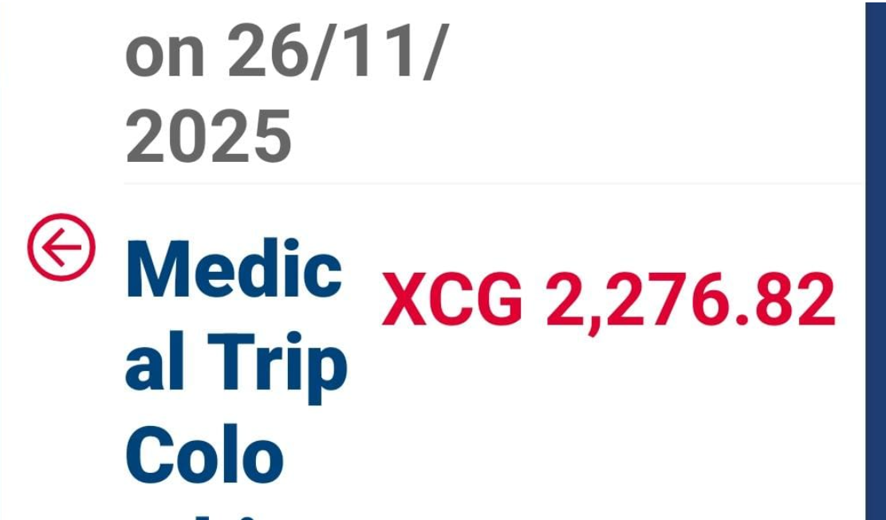

 |  |  |  | 2276.82 | florines

CONFIRMACIÓN
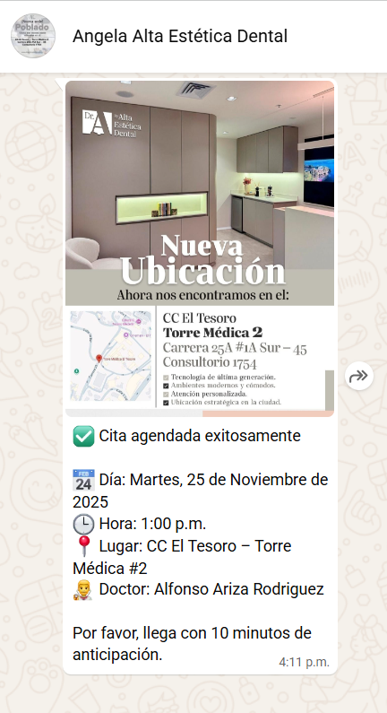
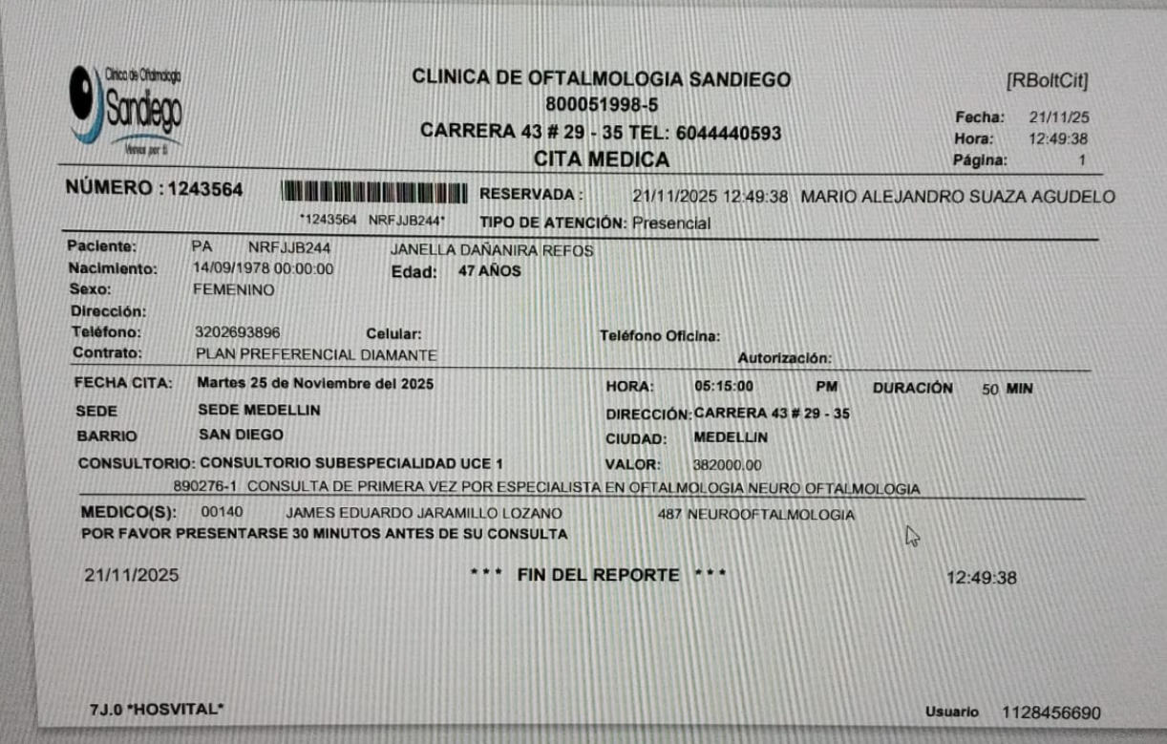
 | San Fernando Plaza - Hotel, Cra. 42A # 1-15, El Poblado

ODONTOLOGÍA

PRÓXIMO VIAJE
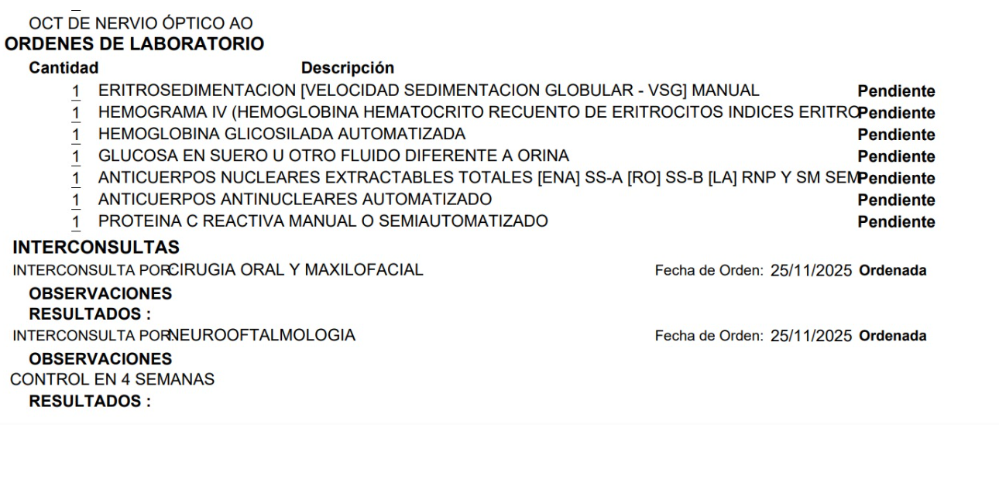
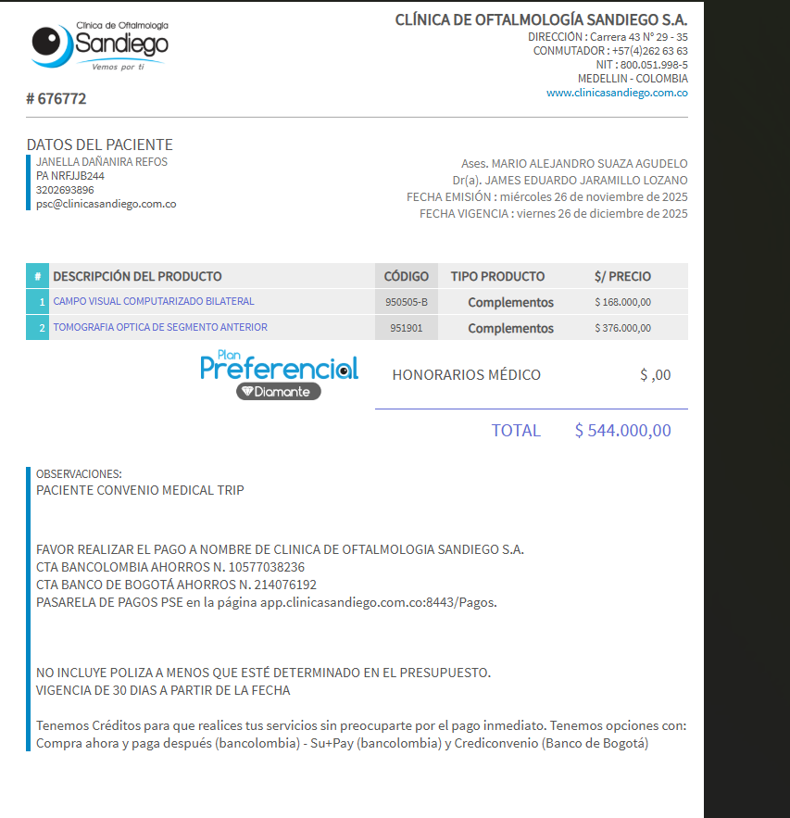

PAGOS
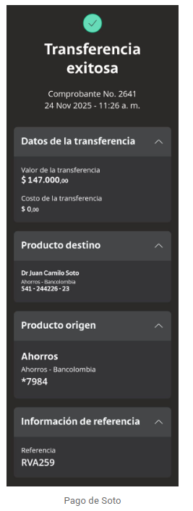
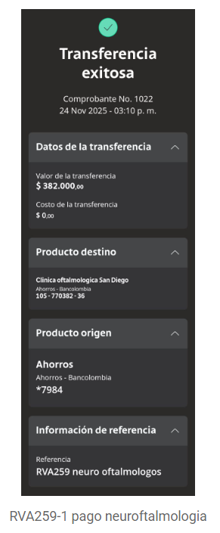
PAGO DR SOTO | NEUROFTALMOLOGIA

VUELO
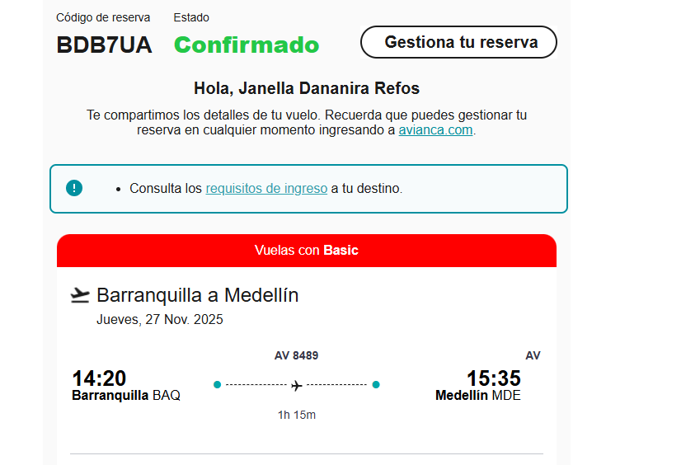
AALKDC
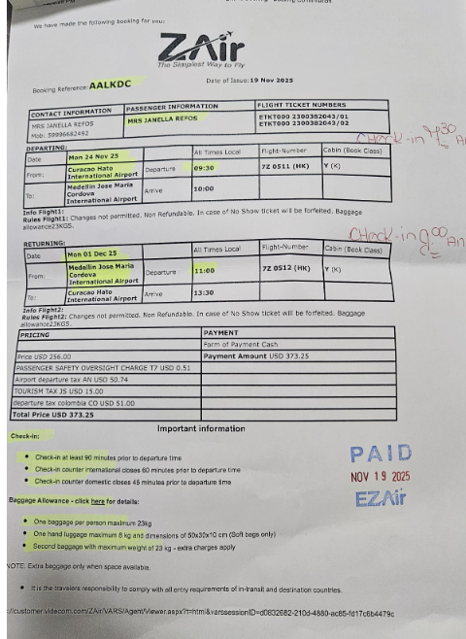

 | OD1V2K

 |  | BDB7UA

